Sheet1
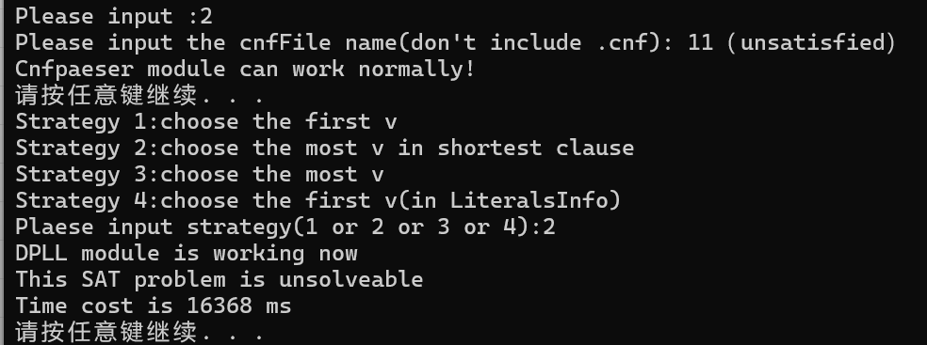
样例 | 策略： | 1 | 2 | 3 | 4
ais10 |  | 2053ms | 6678ms | 34ms | 726ms
sud00009 |  | 168ms | 23034ms | 18943ms | 4ms
6 |  | 110秒左右 | *** | 5942ms | 26116ms
11（unsatisfied） |  | *** | 16386ms | *** | ***
注释：***：跑不出来的（内存崩掉or时间>3min）

